Резистив
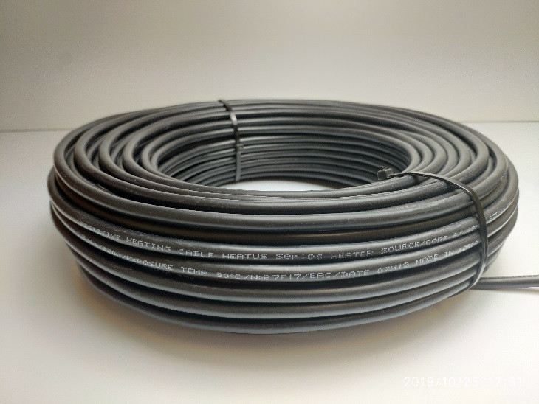
Резистивный кабель
ПРОЕКТНЫЙ КАБЕЛЬ
ХИТУС Heater source 2022 7 м
ХИТУС Heater source 2022 10 м
ХИТУС Heater source 2022 14 м
ХИТУС Heater source 2022 21 м
ХИТУС Heater source 2022 28 м
ХИТУС Heater source 2022 35 м
ХИТУС Heater source 2022 42 м
ХИТУС Heater source 2022 51 м
ХИТУС Heater source 2022 60 м
ХИТУС Heater source 2022 75 м
ХИТУС Heater source 2022 90 м
ХИТУС Heater source 2022 105 м
ХИТУС Heater source 2022 120м
ХИТУС Heater source 2022 140 м
ХИТУС Heater source 2022 160м

